作成経過
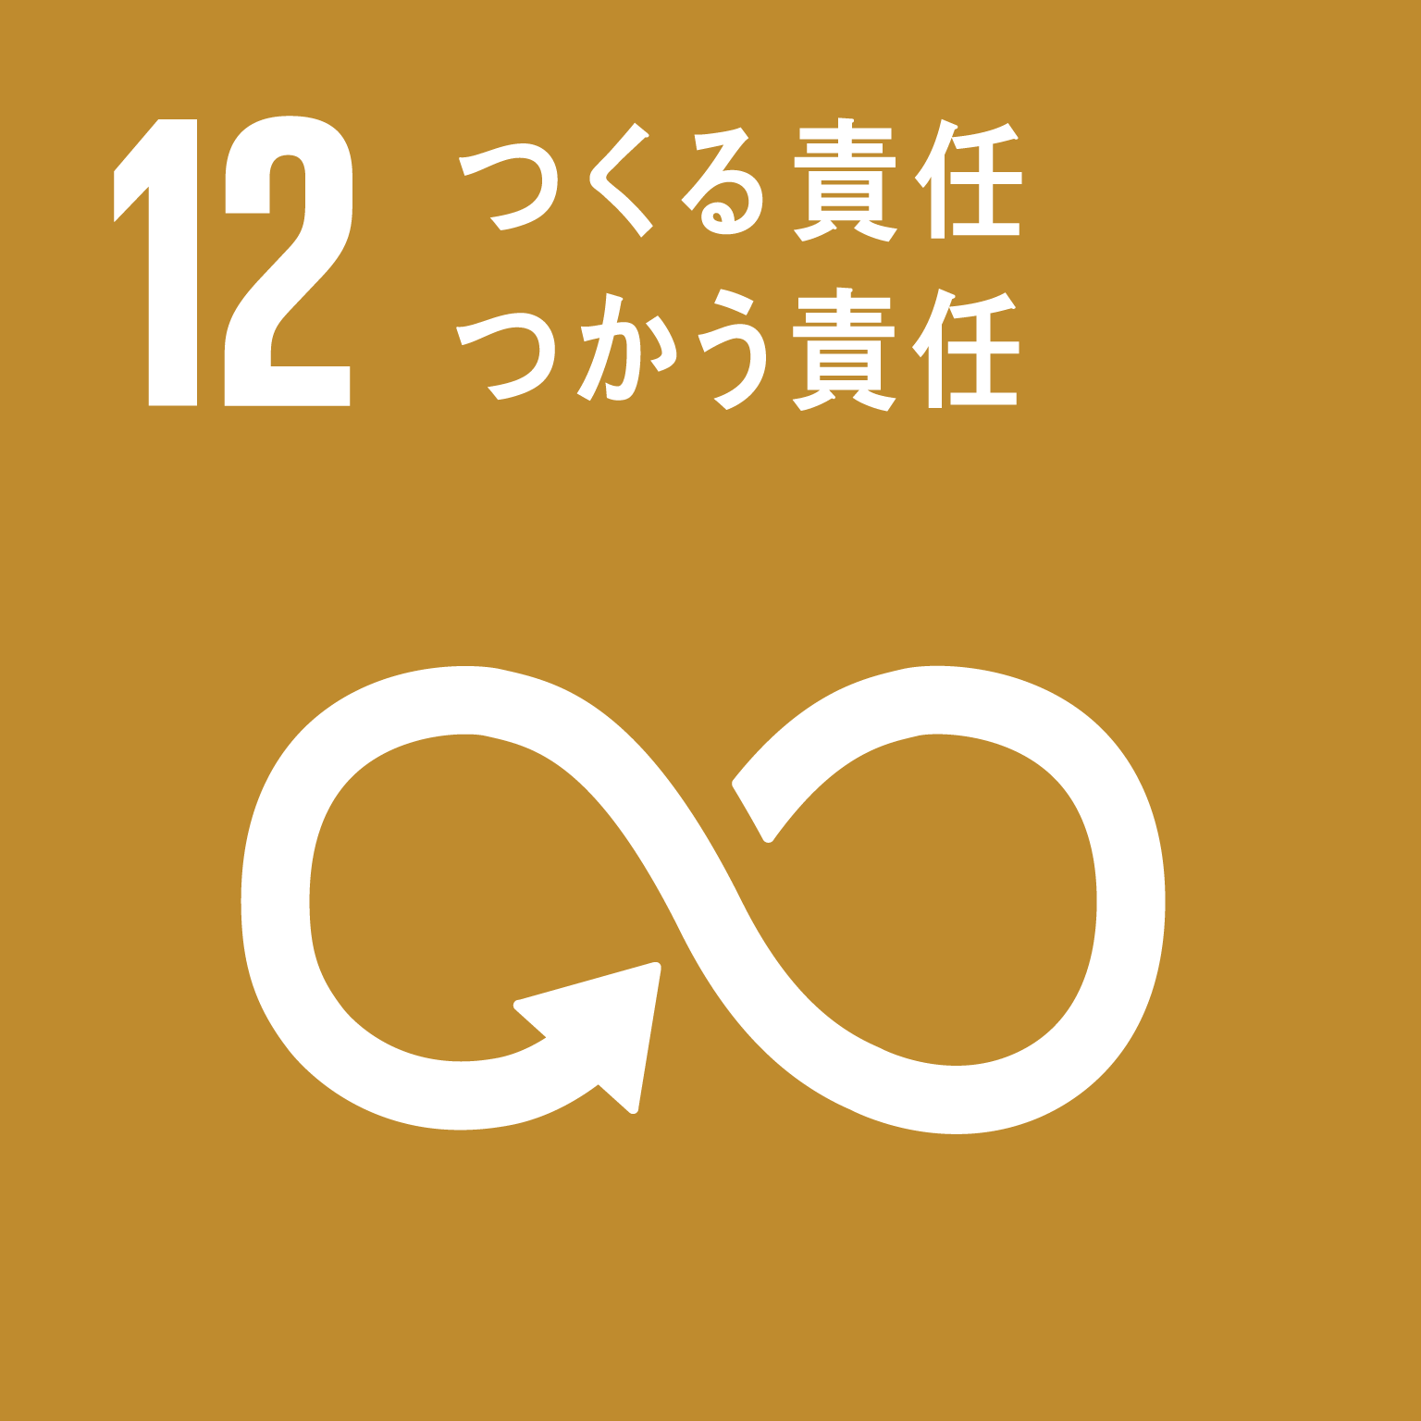
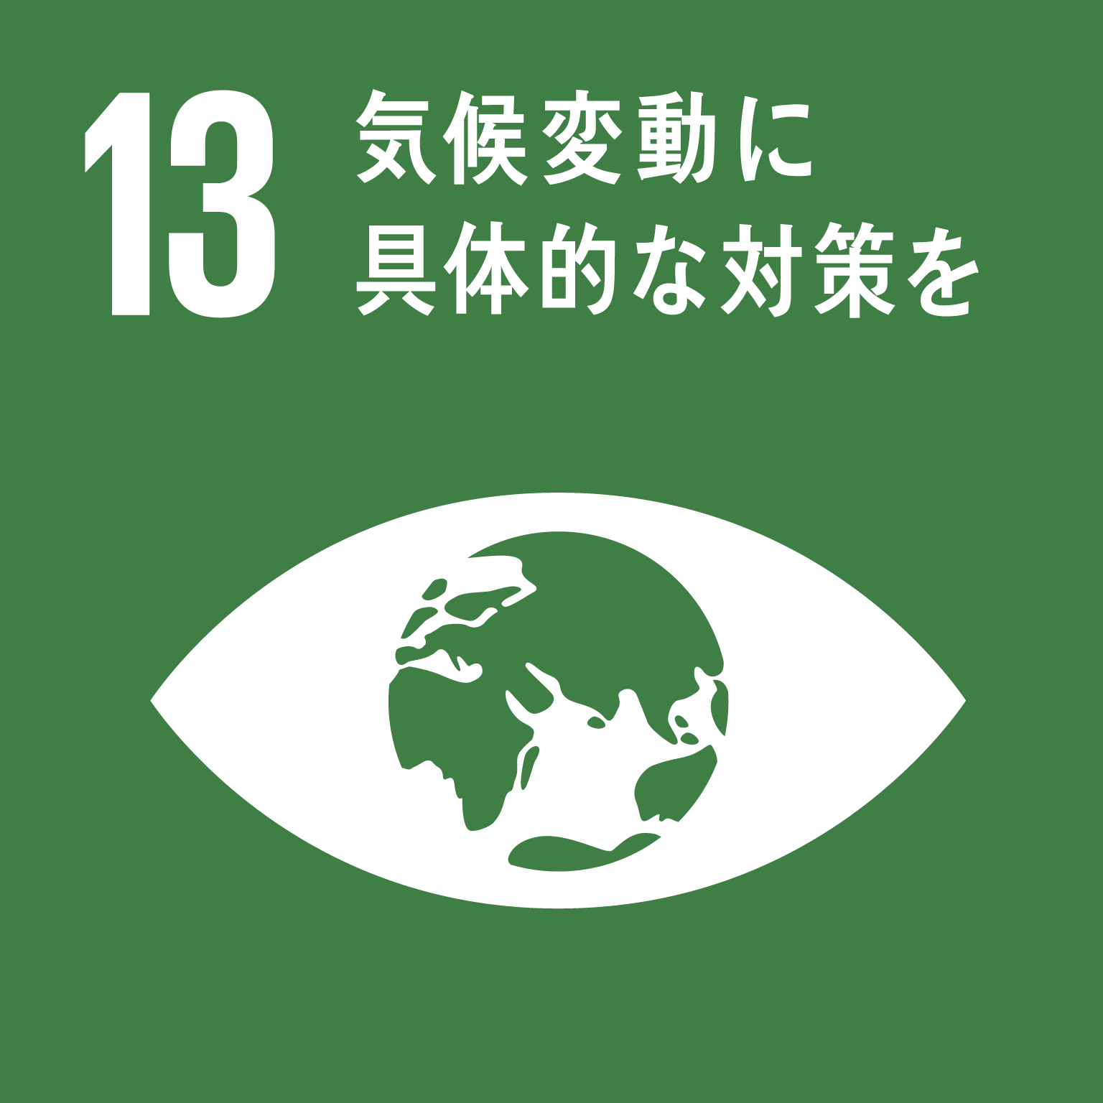
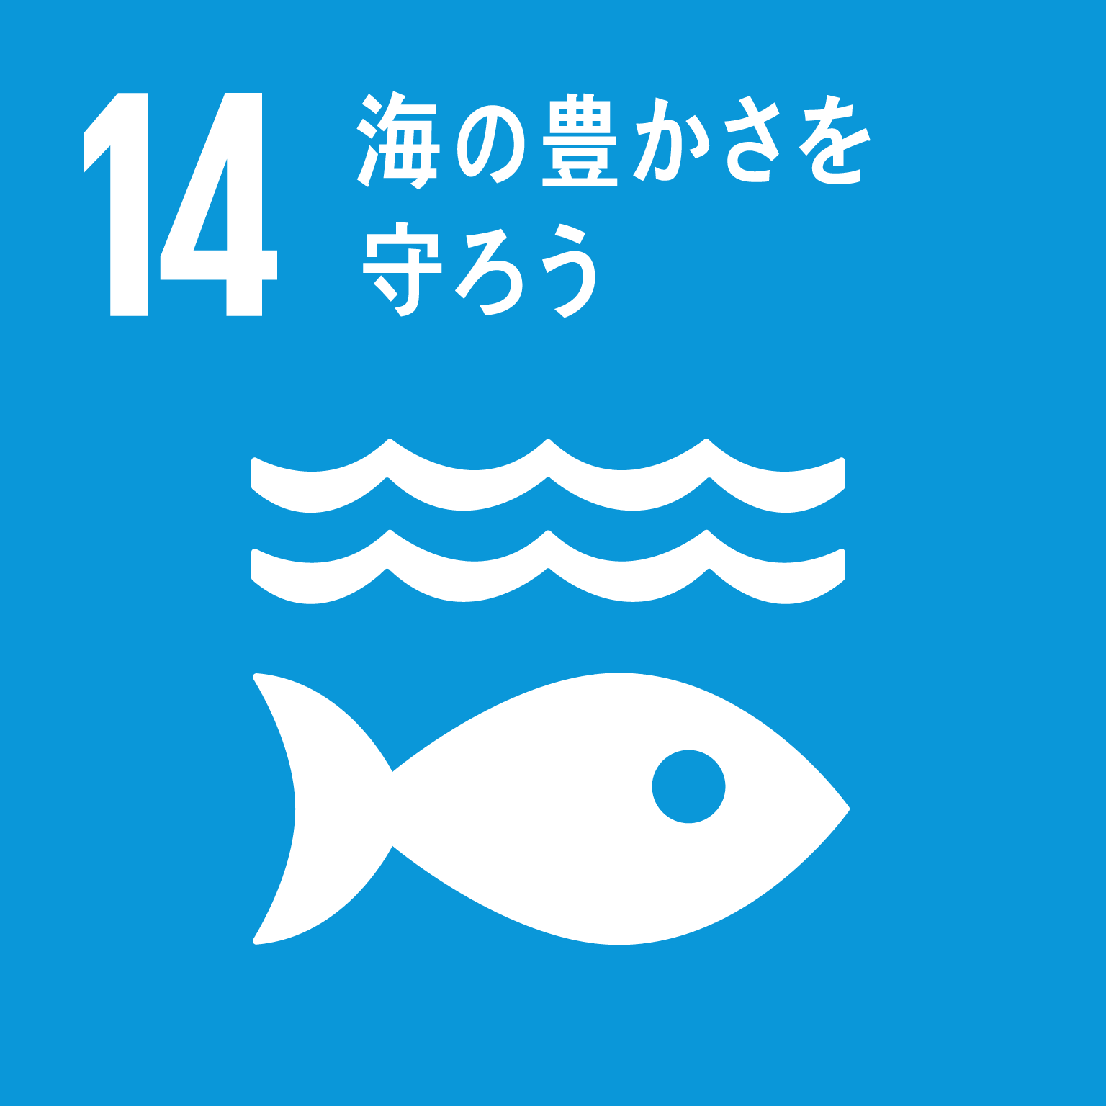
作成の経緯と活用のお願い
このチェックリストは、2021年度（令和3年度）にエコパートナー事業として実施した「ごみ減らしを自分事にするオンライン講座」（連続4回）の中で、参加者の皆さんとともに考えたアイデアをチェックリストの形にしたものです。
ごみの削減は、ごみの運搬や焼却に伴って排出される二酸化炭素の削減にもつながります。また、プラスチックごみの海洋流出を防ぐことにもつながるもので、最近注目されているＳＤＧｓ（持続可能な開発目標）の達成に向けて、市民が普段から取り組める最も身近な活動です。
是非、活用していただき、ごみ削減につなげていただきますようお願いします。
関連するＳＤＧｓ目標 関連するターゲット
12.3 2030年までに小売・消費レベルにおける世界全体の一人当たりの食料の廃棄を 半減させ、収穫後損失などの生産・サプライチェーンにおける食料の損失を減少させる。
12.5 2030年までに、廃棄物の発生防止、削減、再生利用及び再利用により、廃棄物の
発生を大幅に削減する。
13.3 気候変動の緩和、適応、影響軽減及び早期警戒に関する教育、啓発、人的能力 及び制度機能を改善する。
14.1 2025年までに、海洋堆積物や富栄養化を含む、特に陸上活動による汚染など、 あらゆる種類の海洋汚染を防止し、大幅に削減する。

